Indice
Carta d'Identità
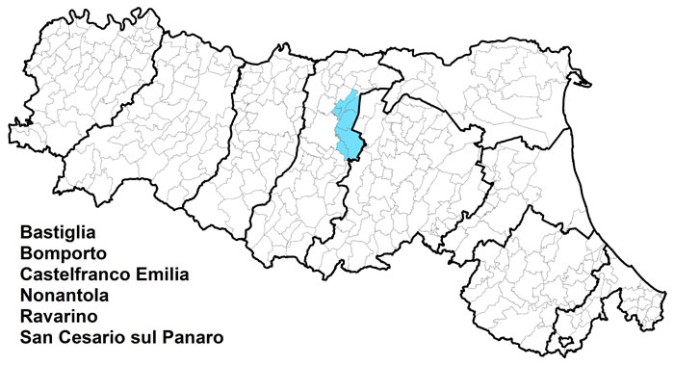 | Unione Comuni del Sorbara
 | Dati di Sintesi
 | Le Spese dell’Unione
 | Le Risorse per le gestioni associate
 | Le funzioni associate in cifre
 | L’andamento delle funzioni associate

 | Codice:
 | 2080506010

Andamento
← Indice

 | L'andamento delle funzioni associate
 |  | Funzioni delegate da tutti i Comuni – N. | Funzioni delegate da una parte dei Comuni o in sub-ambito
 | Anno 2015 | Unione a 4: 7 funzioni | 1 funzione da 3 Comuni
 | Anno 2016 | Unione a 6: 0 da tutti i Comuni | 7 funzioni da 4 Comuni - 1 da 3 Comuni
 | Anno 2017 | Unione a 6: 4 da tutti i Comuni | 3 funzioni da 4 Comuni -1 funzione da 3 Comuni

